DAILY REPORT
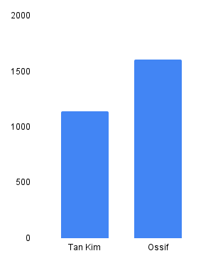
 |  | Nhân sự outsource (Phụ trách: Lan Vy) |  |  | Volume (Mr. Phúc) |  |  |  |  | Số lượng xe (Mr Sang)
Ngày | Kho | Nhu cầu nhân sự | Thực tế cung cấp | Chênh lệch | Nhập (Tấn) | Xuất (Tấn) | Tỷ lệ lấp đầy (%) | Số lượng SKU kiểm kê | Tỉ lệ % chính xác | Số chuyến xuất | Số chuyến nhập | Holding (Trips) | Nguyên nhân | Tình trạng xử lý
2026-03-09 | Tan Kim | 38 | 38 | 0 | 79 | 69 | 59 | 15 | 100 | 39 | 19 | 10 | CJF HOLD ĐƠN | CHUYẾN SAU GIAO LẠI
2026-03-09 | Ossif | 21 | 21 | 0 | 2 | 12 | 82 |  | 99 |  | 7
2026-03-10 | Tan Kim | 36 | 36 | 0 | 50 | 34 | 50 | 12 | 99 | 53 | 14 | 26 | CJF HOLD ĐƠN | CHUYẾN SAU GIAO LẠI
2026-03-10 | Ossif | 21 | 20 | -1 | 2 | 10 | 74 |  | 98 |  | 9
2026-03-11 | Tan Kim | 36 | 36 | 0 | 74 | 34 | 60 | 29 | 97 | 41 | 20 | 1 | CJF HOLD ĐƠN | CHUYẾN SAU GIAO LẠI
2026-03-11 | Ossif | 21 | 21 | 0 | 1 | 9 | 77 |  | 97 |  | 7
2026-03-12 | Tan Kim | 38 | 38 | 0 | 59 | 52 | 53 | 10 | 97 | 35 | 16 | 26 | CJF HOLD ĐƠN, GT north | CHUYẾN SAU GIAO LẠI
2026-03-12 | Ossif | 21 | 19 | -2 | 6 | 23 | 74 |  | 88 |  | 8
2026-03-13 | Tan Kim | 39 | 39 | 0 | 70 | 98 | 54 | 16 | 92 | 58 | 19 | 22 | chưa đủ tải, hold đơn | CHUYẾN SAU GIAO LẠI
2026-03-13 | Ossif | 21 | 19 | -2 | 1.6 | 46 | 74 |  | 87 |  | 7
2026-03-14 | Tan Kim | 40 | 21 | -19 | 53 | 73 | 50 |  |  | 44 | 13
2026-03-14 | Ossif | 21 | 21 | 0 | 16 | 7 | 70 |  |  |  | 10
2026-03-15 | Tan Kim | 19 | 19 | 0
2026-03-15 | Ossif | 0 | 0 | 0 |  |  |  |  | 91
2026-03-16 | Tan Kim | 40 | 38 | -2 | 66 | 102 | 49 | 22 | 91 | 41 | 17
2026-03-16 | Ossif | 21 | 23 | 2 | 1 | 12 | 71 |  |  |  | 6
2026-03-17 | Tan Kim | 40 | 39 | -1 | 43 | 29 | 45 | 18 | 91 | 53 | 15
2026-03-17 | Ossif | 21 | 23 | 2 | 3 | 5 | 71 |  |  |  | 8
2026-03-18 | Tan Kim | 40 | 39 | -1 | 59 | 45 | 50 | 17 | 86 | 41 | 20
2026-03-18 | Ossif | 21 | 22 | 1 | 24 | 20 | 69 |  | 88 |  | 9
2026-03-19 | Tan Kim | 37 | 37 | 0 | 77 | 56 | 47 | 22 | 88 | 38 | 18
2026-03-19 | Ossif | 21 | 23 | 2 | 23 | 19 | 71 |  |  |  | 9
2026-03-20 | Tan Kim | 38 | 37 | -1 | 56 | 56 | 54 | 20 | 93 | 53 | 14
2026-03-20 | Ossif | 23 | 25 | 2 | 5 | 19 | 69 |  |  |  | 5
2026-03-21 | Tan Kim | 21 | 21 | 0 | 42 | 50 | 53 |  |  | 41 | 17
2026-03-21 | Ossif | 23 | 24 | 1 | 10 | 8 | 68 |  |  |  | 6
2026-03-22 | Tan Kim | 14 | 14 | 0
2026-03-22 | Ossif | 0 | 0 | 0
2026-03-23 | Tan Kim | 39 | 39 | 0 | 79 | 53 | 53 | 17 | 95 | 39 | 23
2026-03-23 | Ossif | 23 | 25 | 2 | 1 | 7 | 70 |  |  |  | 6
2026-03-24 | Tan Kim | 37 | 37 | 0 | 88 | 94 | 55 | 10 | 89 | 48 | 16
2026-03-24 | Ossif | 21 | 23 | 2 | 2 | 12 | 70 |  |  |  | 6
2026-03-25 | Tan Kim | 39 | 39 | 0 | 77 | 39 | 54 | 12 | 94 | 39 | 17
2026-03-25 | Ossif | 21 | 23 | 2 | 5 | 4 | 68 |  |  |  | 8
2026-03-26 | Tan Kim | 40 | 40 | 0 | 58 | 37 | 57 | 12 | 88 | 34 | 15
2026-03-26 | Ossif | 21 | 22 | 1 | 1.5 | 3 | 71 |  |  |  | 5
2026-03-27 | Tan Kim | 40 | 40 | 0 | 53.4 | 66 | 57 | 14 | 95
2026-03-27 | Ossif | 21 | 21 | 0 | 0.5 | 27 | 68
2026-03-28 | Tan Kim | 25 | 25 | 0 | 65.7 | 66 | 59 | 8 | 90 | 45 | 18
2026-03-28 | Ossif | 21 | 23 | 2 | 1.2 | 27 | 68 |  |  |  | 6
2026-03-29 | Tan Kim | 15 | 15 | 0
2026-03-29 | Ossif | 0 | 0 | 0
2026-03-30 | Tan Kim | 37 | 37 | 0 | 79 | 59 | 59 | 8 | 91
2026-03-30 | Ossif | 21 | 22 | 1 | 1.9 | 4 | 65
2026-03-31 | Tan Kim | 37 | 37 | 0 | 43.7 | 106 | 59 | 8 | 84 | 56 | 13
2026-03-31 | Ossif | 21 | 22 | 1 | 7.8 | 22 | 65 |  |  |  | 10
2026-04-01 | Tan Kim | 37 |  |  | 54.5 | 52 | 66 | 8 | 84 | 49 | 17
2026-04-01 | Ossif | 21 |  |  | 1.8 | 14 | 67 |  |  |  | 8
2026-04-02 | Ossif |  |  |  |  | 59 | 57 | 16 | 81 | 48
2026-04-02 | Ossif |  |  |  |  | 6 | 67
2026-04-03 | Ossif
2026-04-03 | Ossif
2026-04-04 | Ossif
2026-04-04 | Ossif
2026-04-08 | Ossif
2026-04-09 | Ossif
2026-04-10 | Ossif
2026-04-11 | Ossif
2026-04-12 | Ossif
2026-04-13 | Ossif
2026-04-14 | Ossif
2026-04-15 | Ossif
2026-04-16 | Ossif
2026-04-17 | Ossif
2026-04-18 | Ossif
2026-04-19 | Ossif
2026-04-20 | Ossif
2026-04-21 | Ossif
2026-04-22 | Ossif
2026-04-23 | Ossif
2026-04-24 | Ossif
2026-04-25 | Ossif
2026-04-26 | Ossif
2026-04-27 | Ossif
2026-04-28 | Ossif
2026-04-29 | Ossif
2026-04-30 | Ossif
2026-05-01 | Ossif
2026-05-02 | Ossif
2026-05-03 | Ossif
2026-05-04 | Ossif

Dashboard
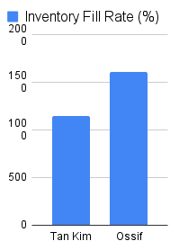
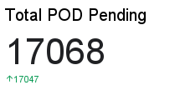
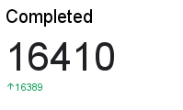
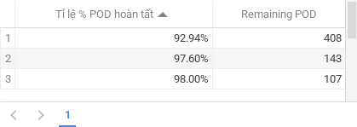
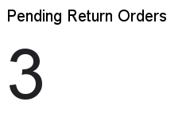
DAILY OPERATION TAN KIM - OSSIF WAREHOUSE

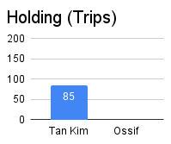
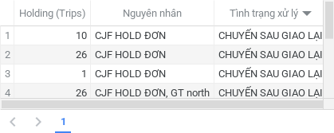

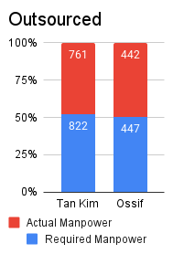
DAILY COUNT
 | Accuracy (%)

